상품제안서
에클리츠 고양이 포켓 장바구니 | 상품코드: F12597

 |  |  |  |  |  |  | 02-412-0044 | www.easy1.co.kr
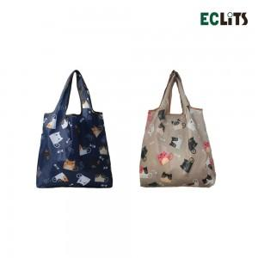

【상세/제작정보】

【인쇄/포장옵션】 | 실크 / OPP(비닐)

【공급단가】 | 수량 | 200~ | 500~ | 1,000~ | 3,000~ | 5,000~
*VAT별도 | 단가 | 2,310원 | 2,220원 | 2,140원 | 2,060원 | 1,980원

【상품 URL】 | https://dev.easy1.co.kr:443/src/goods_detail.php?gdno=12597

